Sheet1
ID | Descripción del Caso de prueba | Precondición | Pasos | Resultado esperado | Resultado obtenido / Estado | Dispositivos utilizados | Comentario / Imagenes

T-01-INFO | Se revisara que la información de las peliculas no contengan erros ortográficos, info no perteneciente de la pelicula propia y diseño de la información | Tener la pagina inicializada | 1. Ingresar en http://localhost/grupo-5-obi-wan-kenobi/index.php (inicio) 2. Hacer clik en peliculas en la barra de navegación 3. Hacer click en una pelicula | La información de cada pelicula es la correspondiente y se entiende la misma | La duración de todas las peliculas no incluyen la unidad de tiempo | Google Chrome Versión 130.0.6723.92 (Build oficial) (64 bits) | 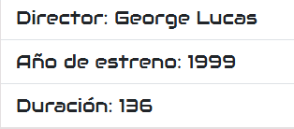 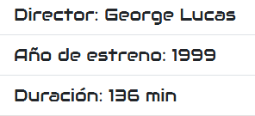 Imagen del estado actual e imagen de posible solucion
T-02-INFO | Se revisara que la información de las naves no contengan erros ortográficos, info no perteneciente de la nave propia y diseño de lainformación | Tener la pagina inicializada | 1. Ingresar en http://localhost/grupo-5-obi-wan-kenobi/index.php (inicio) 2. Hacer clik en personajes en la barra de navegación 3. Hacer click en un personaje | La información de cada personaje es la correspondiente y se entiende la misma | La longitud de todas las naves no incluye la medida de velocidad. La velocidad de todas las naves no incluye medida de velocidad | Google Chrome Versión 130.0.6723.92 (Build oficial) (64 bits) | 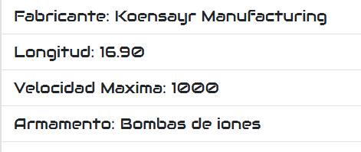 Imagen del estado actual e imagen de posible solucione
T-03-INFO | Se revisara que la información de las personajes no contengan erros ortográficos, info no perteneciente del personaje propio y diseño de la información | Tener la pagina inicializada | 1. Ingresar en http://localhost/grupo-5-obi-wan-kenobi/index.php (inicio) 2. Hacer clik en naves en la barra de navegación 3. Hacer click en una nave | La información de cada nave es la correspondiente y se entiende la misma | La información de todos los personajes es la correcta | Google Chrome Versión 130.0.6723.92 (Build oficial) (64 bits)
T-04-INFO | Se revisara que la información de los sables no contengan erros ortográficos, info no perteneciente del sable propio y diseño de la información | Tener la pagina inicializada | 1. Ingresar en http://localhost/grupo-5-obi-wan-kenobi/index.php (inicio) 2. Hacer clik en sables en la barra de navegación 3. Hacer click en un sable | La información de cada sable es la correspondiente y se entiende la misma | La información de todos los sables es la correcta | Google Chrome Versión 130.0.6723.92 (Build oficial) (64 bits)
T-05-BUSC | Se revisara que el buscador muestre lo que se busco y al hacer click abra la pagina de la información correspondiente del objeto en el cual se hizo click, en este caso peliculas | Tener la pagina inicializada | 1. Ingresar en http://localhost/grupo-5-obi-wan-kenobi/index.php (inicio) 2. Escribir en el navegador: star wars 3. Hacer click en una pelicula | La pagina devuelve las peliculas y al hacer click en ellas se habre su pagina de información correspondiente | Al hacer click en cualquiera de las peliculas devuelve un error: The requested URL was not found on this server. | Google Chrome Versión 130.0.6723.92 (Build oficial) (64 bits) | El link que se obtiene al hacer click en una pelicula que fue encontrada a traves del buscador contiene un error de tipeo

